Graficas
RFQ CAPEX

0.6
-79.0
-77.45%

RUTAS
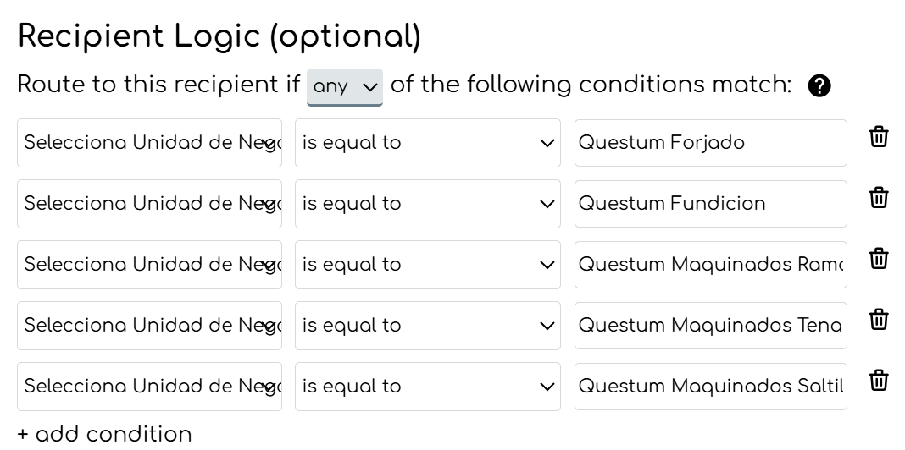
 | Usuario | Admon CapEx | Comprador | Gte Compras | Unidad de negocio | Columna
Questum Forjado | gerardo.argote@questum.com | ana.flores@questum.com | alejandra.obregon@questum.com | gerardo.vega@questum.com | 1 | B | Questum Forjado | Questum Fundicion | Questum Maquinados Ramos | Questum Maquinados Tenango | Questum Maquinados Saltillo
Questum Fundicion | mariano.sandoval@questum.com | ana.flores@questum.com | juan.deluna@questum.com | gerardo.vega@questum.com | 2 | C | Questum Forjado | Questum Fundicion | Questum Maquinados Ramos | Questum Maquinados Tenango | Questum Maquinados Saltillo
Questum Maquinados Ramos | miguel.ceron@questum.com | ana.flores@questum.com | luis.mata@questum.com | gerardo.vega@questum.com | 3 | D | Questum Forjado | Questum Fundicion | Questum Maquinados Ramos | Questum Maquinados Tenango | Questum Maquinados Saltillo
Questum Maquinados Tenango | gabriel.ceballos@questum.com | ana.flores@questum.com | luis.mata@questum.com | gerardo.vega@questum.com | 4 | E | Questum Forjado | Questum Fundicion | Questum Maquinados Ramos | Questum Maquinados Tenango | Questum Maquinados Saltillo
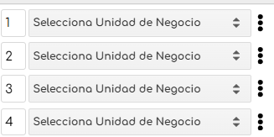
Questum Maquinados Saltillo | gerardo.argote@questum.com | ana.flores@questum.com | luis.mata@questum.com | gerardo.vega@questum.com

 |  |  |  |  | Todos los correos reciben copia

